상품제안서
송월 호텔컬렉션 엑스 핸드타월 | 상품코드: F19366

 |  |  |  |  |  |  | 02-412-0044 | www.easy1.co.kr
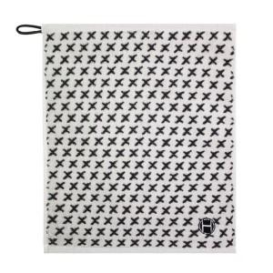

【상세/제작정보】

【인쇄/포장옵션】 | 실크, 자수 / 포장지포장

【공급단가】 | 수량 | 300~ | 500~ | 1,000~ | 3,000~ | 5,000~
*VAT별도 | 단가 | 2,550원 | 2,450원 | 2,360원 | 2,260원 | 2,210원

【상품 URL】 | https://easy1.co.kr:443/src/goods_detail.php?gdno=19366

